11 april
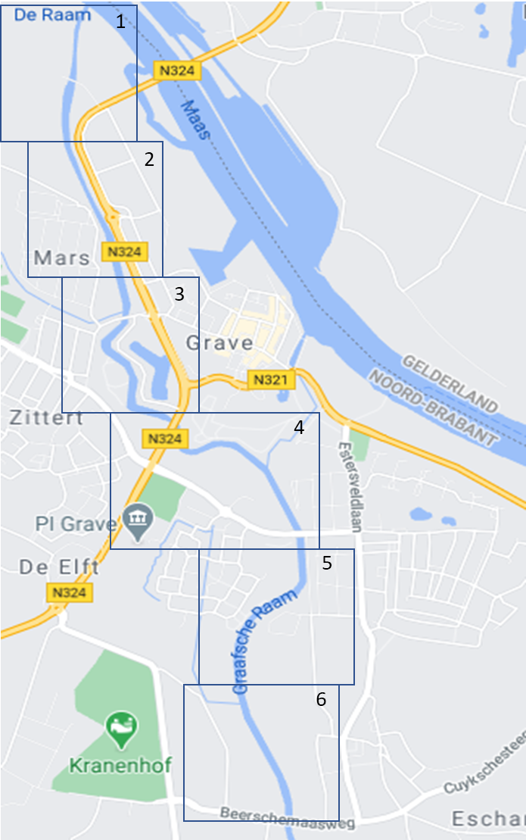
Datum 11 april 2021 | Tijd | 9-10.30 | Waarnr | H+R | Opm | 5 gr.

Vogel | Vak 1 | Vak 2 | Vak 3 | Vak 4 | Vak 5 | Vak 6 | Totaal
Aalscholver |  | 1 |  | 1 | 1 | 1 | 4
Canadese Gans |  | 2 |  |  |  | 2 | 4
Ekster |  |  |  |  | 2 |  | 2
Gaai |  |  |  | 1 |  |  | 1
Grauwe Gans | 2 | 7 | 12 | 9 |  |  | 30
Groenling |  | 2 |  |  |  |  | 2
Grote Bonte Specht |  | 1 |  |  |  | 1 | 2
Houtduif | 1 |  | 4 | 2 | 3 |  | 10
Koolmees | 4 | 2 | 3 | 1 | 2 |  | 12
Meerkoet | 2 |  | 3 |  | 2 |  | 7
Merel |  | 2 | 2 | 2 |  |  | 6
Muskuseend (exoot) |  |  | 1 |  |  |  | 1
Nijlgans |  |  | 1 |  |  |  | 1
Roodborst |  |  | 1 |  |  |  | 1
Spreeuw |  |  | 1 |  |  |  | 1
Tjiftjaf | 2 | 1 |  |  |  |  | 3
Torenvalk |  |  |  |  |  | 1 | 1
Vink |  | 1 | 2 |  | 1 | 1 | 5
Waterhoen |  |  |  | 2 | 1 |  | 3
Wilde Eend | 1 | 3 | 2 | 2 | 2 | 5 | 15
Winterkoning |  |  |  |  | 1 |  | 1
Zwarte Kraai | 12 |  |  |  |  | 6 | 18

Soorten vs tijd
Datum | Aantal soorten
2021-04-11 | 22
2021-04-21 | 26
2021-05-01 | 29
2021-05-09 | 32
2021-05-19 | 23

